業務フロー凡例
システム名 |  |  | システム種別 |  | 基本設計書 |  | 作成者 | 作成日 | 更新者 | 更新日 | 版数
POSサーバー |  |  | POSサーバー |  |  |  | LoiLV | 2023-06-07 | LoiLV | 2024-08-13 | 0.3.7

機能カテゴリ |  | 25_取扱設定マスタ設定(KSM) |  | 項目 |  | 概要設計書 | 業務フロー凡例

 | ●1_レジ内

●●
画面表示
●●
モーダル表示

●●
処理機能
本来なら、処理内で分岐もあるとは思いますが、今回は、分岐処理についても、一括で処理機能と定義しています。
●●
音声ファイル

 | ●1_レジ周辺機器

セカンドディスプレイ
●●
セカンドディスプレイ画面表示
スキャナー
●●
スキャナー

スキャナー
自動釣銭機
●●
自動釣銭機
プリンター
●●

磁気カードリーダー
磁気カードリーダー
エフケイシステム 両面双方向読み取り MJR-100

 | ●外部連携

●●
API連携
本来ならDBですが、DBの意味で使用しています。
●●
他の機能への連携

●●
端末内DB
設定関連などのDB
最新
ボタン名

最新
分岐・判定

●●
他の機能部門への連携

機能概要
システム名 |  |  | システム種別 |  | 基本設計書 |  | 作成者 | 作成日 | 更新者 | 更新日 | 版数
POSサーバー |  |  | POSサーバー |  |  |  | LoiLV | 2024-05-09 | LoiLV | 2024-08-13 | 0.3.7

機能カテゴリ |  | 25_取扱設定マスタ設定(KSM) |  | 項目 |  | 概要設計書 | 機能概要

 | 25_取扱設定マスタ設定(KSM)
 |  |  |  |  |  |  |  |  |  |  |  | 1
 |  |  |  |  |  |  |  |  |  |  |  | 2
X1_メニュー機能
 |  |  |  |  |  |  |  |  |  |  |  | 3
 |  |  |  |  |  |  |  |  |  |  |  | 4
 |  |  |  |  |  |  |  |  |  |  |  | 5
 |  |  |  |  |  |  |  |  |  |  |  | 6
25 取扱設定マスタ設定(KSM)
 |  |  |  |  |  |  |  |  |  |  |  | 7
 |  |  |  |  |  |  |  |  |  |  |  | 8
 |  |  |  |  |  |  |  |  |  |  |  | 9
 |  |  |  |  |  |  |  |  |  |  |  | 10
店舗情報をタッチすると共通機能を実行する。
各ユーザーのstoreIdに基づいて、各店舗に該当する店舗一覧を取得する。
storeId = 09999の場合、全ての店舗一覧を取得する。
 |  |  |  |  |  |  |  |  |  |  |  | 11
 |  |  |  |  |  |  |  |  |  |  |  | 12
SC2501
取扱設定マスタ設定(KSM)画面
 |  |  |  |  |  |  |  |  |  |  |  | 13
 |  |  |  |  |  |  |  |  |  |  |  | 14 | SC2501_取扱設定マスタ設定(KSM)画面
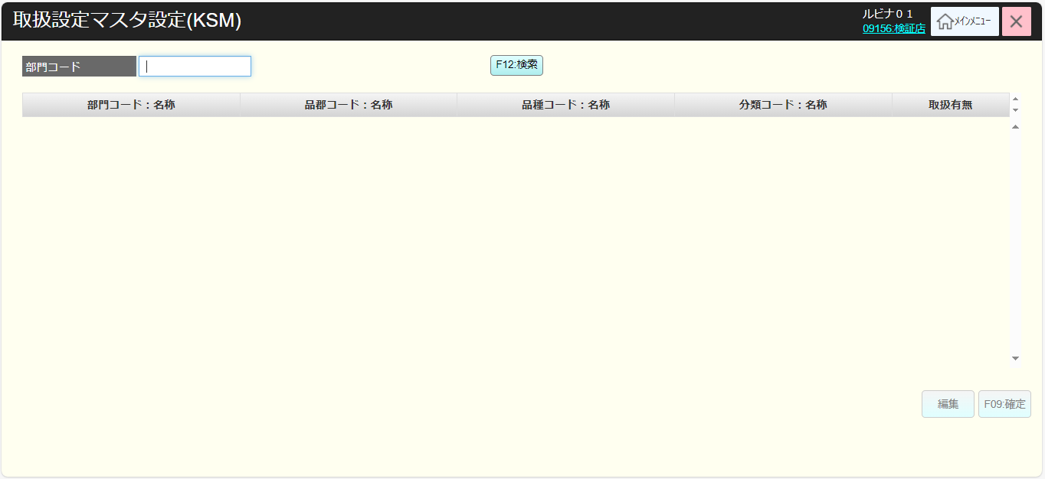
 |  |  |  |  |  |  |  |  |  |  |  | 15
 |  |  |  |  |  |  |  |  |  |  |  | 16
店舗一覧表示モダール
1つの店舗のみ選択可能
顧客が選択した店舗を保存する。SC2501_取扱設定マスタ設定(KSM)画面に戻ると、観客が選択した店舗を表示する。SCX0101_メインメニュー画面に戻ると、顧客が選択した店舗をクリアする。
 |  |  |  |  |  |  |  |  |  |  |  | 17
 |  |  |  |  |  |  |  |  |  |  |  | 18
画面初期化
店舗情報（ヘッダー）
 |  |  |  |  |  |  |  |  |  |  |  | 19
 |  |  |  |  |  |  |  |  |  |  |  | 20
 |  |  |  |  |  |  |  |  |  |  |  | 21
 |  |  |  |  |  |  |  |  |  |  |  | 22
 |  |  |  |  |  |  |  |  |  |  |  | 23
・「決定」ボタン：KN2601_KSM連携店舗情報確認機能を呼び出す。
・「取消」ボタン：モダールを閉じて、SCX101_メインメニュー画面に戻る。
 |  |  |  |  |  |  |  |  |  |  |  | 24
MD0101
店舗一覧モダール
 |  |  |  |  |  |  |  |  |  |  |  | 25
 |  |  |  |  |  |  |  |  |  |  |  | 26
 |  |  |  |  |  |  |  |  |  |  |  | 27
 |  |  |  |  |  |  |  |  |  |  |  | 28
 |  |  |  |  |  |  |  |  |  |  |  | 29
▪選択した店舗情報がKSMと連携されているかを確認する。
・連携されている場合、SC2501_取扱設定マスタ設定(KSM)画面に遷移する。
・連携されていない場合、「選択された店舗はテナント連携が行われている店舗で はないため、当機能は利用できません。」メッセージを含むエラーモダールが表示される。
 |  |  |  |  |  |  |  |  |  |  |  | 30
決定
取消
 |  |  |  |  |  |  |  |  |  |  |  | 31
 |  |  |  |  |  |  |  |  |  |  |  | 32
 |  |  |  |  |  |  |  |  |  |  |  | 33
 |  |  |  |  |  |  |  |  |  |  |  | 34
KN2601
KSM連携店舗情報確認機能
AP2601
店舗とKSMの連携情報取得
 |  |  |  |  |  |  |  |  |  |  |  | 35
 |  |  |  |  |  |  |  |  |  |  |  | 36
 |  |  |  |  |  |  |  |  |  |  |  | 37 | SC2501_取扱設定マスタ設定(KSM)画面
初期化：
・[部門コード]：有効、ブランク、数字2文字まで入力可能
・[F12:検索]ボタンが有効になり、部門コードの検索条件でKN2501_商品部門一覧取得機能を実行する。
‣部門コードを入力しない場合、全ての部門を検索する。
‣部門を正しく入力しない場合、部門入力のエラーモダールを表示する。
‣上記以外の場合、データを取得して商品部門一覧に表示する。
・商品部門一覧にデータがある場合、「編集」ボタン、「確定」ボタンが有効になる。
・商品部門一覧はブランクで以下の欄を含む。
‣部門コード: 名称：データありが必須
‣品郡コード: 名称：設定がない場合、「-」を表示する。
‣品種コード: 名称：設定がない場合、「-」を表示する。
‣分類コード: 名称：, 設定がない場合、「-」を表示する。
‣取扱有無: 以下2つの状態を含む：有:●〇、無: 〇●。初期化の場合、デフォルト：無/〇●。タッチすると、 有と無の2つの状態が切り替わる。
‣下位階層も同設定： [取扱有無と下位階層も同設定の詳細]シートをご参照ください。
・部門のレコードの場合、品群、品種、分類の欄に「ー」を表示する。
・品群のレコードの場合、品種、分類の欄に「ー」を表示する。
・品種のレコードの場合、分類の欄に「ー」を表示する。
アクション：
・「編集」ボタンをタッチすると、MD2501_商品部門編集モダールが表示される。選択行がない場合、「明細行が選択されていません。」エラーモダールが表示される。
・「確定」ボタンをタッチしてKN2502_商品部門状態更新機能を実行する。
・「F09:確定」ボタンをタッチしてKN2503_商品部門状態更新機能を実行する。
 |  |  |  |  |  |  |  |  |  |  |  | 38 | 修正後 | 修正前
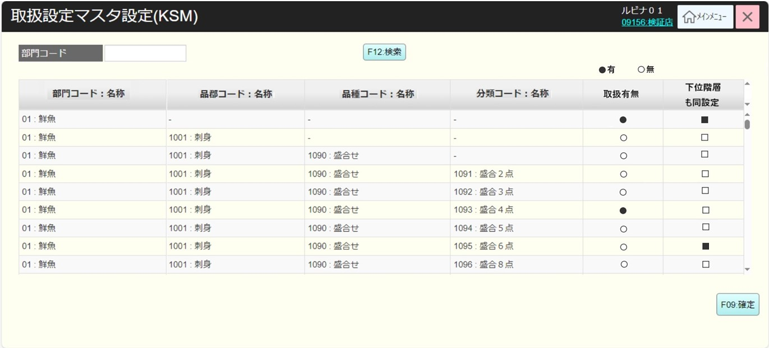
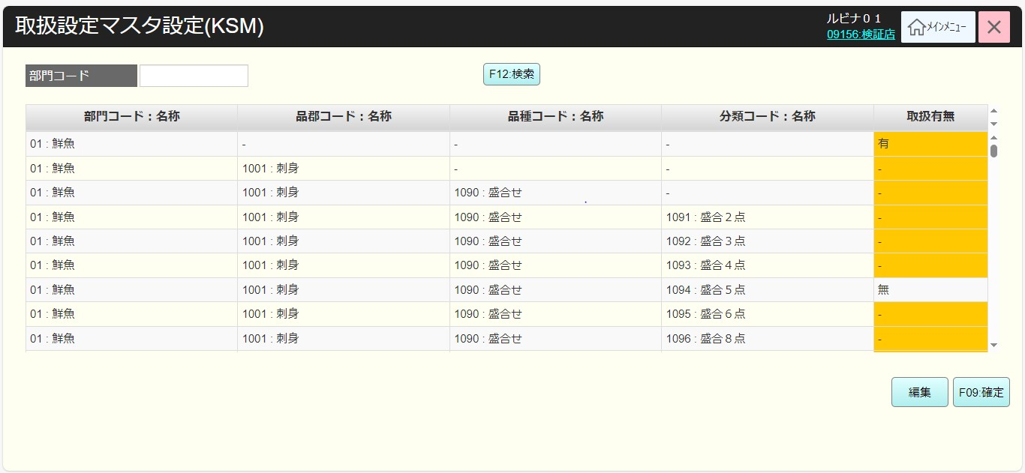
 |  |  |  |  |  |  |  |  |  |  |  | 39
連携あり
 |  |  |  |  |  |  |  |  |  |  |  | 40
連携なし
 |  |  |  |  |  |  |  |  |  |  |  | 41
 |  |  |  |  |  |  |  |  |  |  |  | 42
MD_ERROR
KSMと連携しない店舗
 |  |  |  |  |  |  |  |  |  |  |  | 43
 |  |  |  |  |  |  |  |  |  |  |  | 44
25
 |  |  |  |  |  |  |  |  |  |  |  | 45
はい
 |  |  |  |  |  |  |  |  |  |  |  | 46
 |  |  |  |  |  |  |  |  |  |  |  | 47
 |  |  |  |  |  |  |  |  |  |  |  | 48
 |  |  |  |  |  |  |  |  |  |  |  | 49
SC2501
取扱設定マスタ設定(KSM)画面
SCX101
メニュー画面
 |  |  |  |  |  |  |  |  |  |  |  | 50
 |  |  |  |  |  |  |  |  |  |  |  | 1
 |  |  |  |  |  |  |  |  |  |  |  | 2
 |  |  |  |  |  |  |  |  |  |  |  | 3
 |  |  |  |  |  |  |  |  |  |  |  | 4
 |  |  |  |  |  |  |  |  |  |  |  | 5
F12: 検索
編集
F09:確定
 |  |  |  |  |  |  |  |  |  |  |  | 6
 |  |  |  |  |  |  |  |  |  |  |  | 7
 |  |  |  |  |  |  |  |  |  |  |  | 8
 |  |  |  |  |  |  |  |  |  |  |  | 9
KN2501
商品部門一覧取得機能
AP2501
商品部門一覧取得
 |  |  |  |  |  |  |  |  |  |  |  | 10
 |  |  |  |  |  |  |  |  |  |  |  | 11
 |  |  |  |  |  |  |  |  |  |  |  | 12
 |  |  |  |  |  |  |  |  |  |  |  | 13
 |  |  |  |  |  |  |  |  |  |  |  | 14
 |  |  |  |  |  |  |  |  |  |  |  | 15
部門コード存在
不在
 |  |  |  |  |  |  |  |  |  |  |  | 16
 |  |  |  |  |  |  |  |  |  |  |  | 17
 |  |  |  |  |  |  |  |  |  |  |  | 18
MD_ERROR
存在部門入力エラーモダール
 |  |  |  |  |  |  |  |  |  |  |  | 19
 |  |  |  |  |  |  |  |  |  |  |  | 20
 |  |  |  |  |  |  |  |  |  |  |  | 21
 |  |  |  |  |  |  |  |  |  |  |  | 22
 |  |  |  |  |  |  |  |  |  |  |  | 23
・APIを呼び出して、商品部門の検索条件（レベル別検索）でデータを取得する。レベル：部門、品群、品種、分類
・商品部門結果一覧は以下のように昇順で並び替える。
部門コード-> 品群コード -> 品種コード -> 分類コード
 |  |  |  |  |  |  |  |  |  |  |  | 24
 |  |  |  |  |  |  |  |  |  |  |  | 25
MD2501
取扱設定マスタ編集モダール
KN2502
商品部門状態更新機能
AP2502
商品部門フラグ更新
 |  |  |  |  |  |  |  |  |  |  |  | 26
 |  |  |  |  |  |  |  |  |  |  |  | 27
 |  |  |  |  |  |  |  |  |  |  |  | 28
 |  |  |  |  |  |  |  |  |  |  |  | 29
・商品部門の取扱有無更新を実行し、複数の商品部門更新が可能 変更がない場合、「更新データがありません。」通知モダールを表示する。
・商品部門に関連する機能フローがあるデータベース内のテーブルの取扱有無を更新する。
‣05_ミックスマッチ設定
‣ 06_1, 7, 8 定番売価変更
‣ 08_カテゴリ値引・割引設定
・商品部門に関連する処理フローは取扱有無に基づいてその商品部門を表示かどうかを決定する。
 |  |  |  |  |  |  |  |  |  |  |  | 30
 |  |  |  |  |  |  |  |  |  |  |  | 31
更新
取消
 |  |  |  |  |  |  |  |  |  |  |  | 32
 |  |  |  |  |  |  |  |  |  |  |  | 33
 |  |  |  |  |  |  |  |  |  |  |  | 34
 |  |  |  |  |  |  |  |  |  |  |  | 35
25
 |  |  |  |  |  |  |  |  |  |  |  | 36
 |  |  |  |  |  |  |  |  |  |  |  | 37
 |  |  |  |  |  |  |  |  |  |  |  | 38
 |  |  |  |  |  |  |  |  |  |  |  | 39
 |  |  |  |  |  |  |  |  |  |  |  | 40
 |  |  |  |  |  |  |  |  |  |  |  | 41
モーダルには商品部門情報がレベル別に表示する。
・4レベルに該当する4行を表示する。
・商品部門を「コード：名称」形式で表示する。
・商品部門がいずれかのレベルにある場合、そのレベルを含む行を有効にする。
・商品部門が有効になる取扱有無のみ編集可能：有、無
・「取消」ボタンをタッチしてモダールを取り消す。
・「更新」をタッチして、SC2501_取扱設定マスタ設定(KSM)画面一覧の編集行の取扱有無を更新する。 取扱有無は古い状態から新しい状態への変更状態を表示する。
 |  |  |  |  |  |  |  |  |  |  |  | 42
 |  |  |  |  |  |  |  |  |  |  |  | 43
 |  |  |  |  |  |  |  |  |  |  |  | 44
 |  |  |  |  |  |  |  |  |  |  |  | 45
 |  |  |  |  |  |  |  |  |  |  |  | 46
 |  |  |  |  |  |  |  |  |  |  |  | 47
 |  |  |  |  |  |  |  |  |  |  |  | 48
 |  |  |  |  |  |  |  |  |  |  |  | 49
 |  |  |  |  |  |  |  |  |  |  |  | 50
 |  |  |  |  |  |  |  |  |  |  |  | 1
 |  |  |  |  |  |  |  |  |  |  |  | 2

